상품제안서
카르페디엠 스마트 12K곡자 장우산 (S001) | 상품코드: F30661

 |  |  |  |  |  |  | 02-412-0044 | www.easy1.co.kr
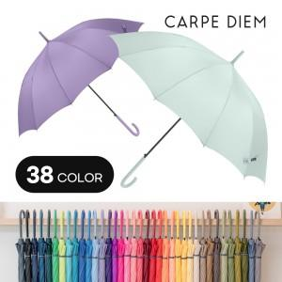

【상세/제작정보】 | 배송비 인쇄비 무료

【인쇄/포장옵션】 | 실크 / OPP(비닐)

【공급단가】 | 수량 | 100~ | 300~ | 500~ | 1,000~ | 3,000~
*VAT별도 | 단가 | 6,250원 | 6,150원 | 6,000원 | 5,850원 | 5,750원

【상품 URL】 | http://www.easy1.co.kr/src/goods_detail.php?gdno=30661

